杂货
总结(u盘中途烂了一次QAQ)
时间 | 题目 | 题意简述 | HOW TO SOLVE | 标签 | 改(Y Or N)
2023年
10.18 | time | 每个人制作讲义需要A时间，每个人制作后要休息C时间，做完的讲义可以存在B时间，有n个时刻ti分别需要ai个讲义，求最优条件下的最少人数 | 贪心，首先将需求按时刻排序，最早一批讲义最优是在ti-B-A的时刻制作，休息的人放到优先队列里面，那么时刻从小到大去看每次添加人数把不够的讲义补上就行了 | 贪心、优先队列 | Y
10.18 | tree | 给定树，每次可以选择一个非根节点i花费sizei的代价将i与fa的边权清零，求代价≤m的最小disu,v(u<v)和 | 一眼背包，由于题目给定条件树形态随机，那么代价肯定会有许多相同的，将相同的代价塞到一起做多重背包就行了 | 多重背包 | Y
10.18 | nest | f(S)表示序列S的所有子序列组成的不可重集合，求T∈S,∑|f(T)| | 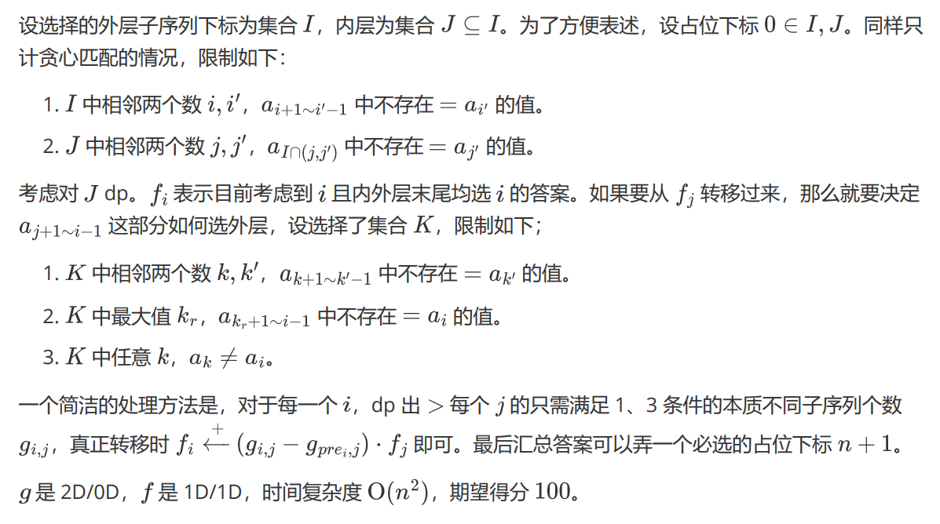 | dp | Or
10.23 | necklace | n个数组成的环最后保留m个，求最后相邻两个数之和的最小值 | 二分答案，check k时，称≤k的数为小数，那么每两个小数之间最多只有一个数，判一下每两个小数间有没有可以选的数就行了 | 二分 | Y
10.23 | tree | 求每个节点i儿子个数为li~ri，且非叶子结点至少有一个儿子的编号大于当前节点的二叉树个数 | 直接按编号从小到大dp就行了：dp[i][j][k]表示到i时有j个差大于节点编号的儿子，有k个树 1. 当前节点为叶子，那么直接看给前面的补或者不补 2. 当前节点有一个儿子，那要么给之前的补儿子，要么单独成树 3. 当前节点有两个儿子，那可以只给前面的补，或者给前面补的同时选一个树作为儿子，也可以单独开个树，还可以选一个树作儿子 | dp | Y
10.23 | letter | 给了字符串S、T，S第i个字的代价为wi，每次可以选择一种字母将它在S中第一次或者最后一次出现的位置删除，求S删成T的最小代价和 | dpi,j表示S匹配到i匹配了Tj，会发现每个字符在中T第一次出现位置之前和最后一次出现位置之后的才能删，那么26个字符能将T划分成最多78块，dp改为dpi,j表示S匹配到i匹配了第j块，每块判断一下就行了，详见代码 | 字符串 | Or
10.23 | maze | 给定字符矩阵C，Ci,j表示(i,j)不能向Ci,j的方向走，每次询问求(a,b)走到(c,d)，有多少个点可能被经过 | 连边后缩点，会发现按拓扑序加入连通块时，在任意时刻所形成的图形都形成若干个不相邻的矩形，最后建出来的图是根向树，且一个节点的儿子之间还会连成若干条兄弟链，在图上找两点间的路径的时候直接倍增，判断最终是否在同一兄弟链就行 | 缩点，拓扑排序 | N
10.25 | perm | 求n的排列满足有子序列为a且子序列a的字典序小于其他相同长度子序列的字典序 | 可以把题目看做往a里填数，会发现当ai>ai+1时i+1后面就一定不会出现不在a里的数，因为ai删了后后面不管是什么数都会组成字典序更小的序列，那么找到能填数的地方，再看每个数能填在哪里就行了 | 数学、排列、计数 | Y
10.25 | color | 给出基环树，每个边都有颜色，每次修改一条边的颜色并询问同色连通边个数 | 将环的边单独抽出来一条特殊考虑，直接把边看作在点上，先把树上的连通边个数求出来，在判断抽出来的边能不能和其他边合并 | 基环树、计数 | Y
10.25 | tree | 给出树，一开始所有边为蓝色有向边，可以选择一些蓝色路径把边删掉换成起点到终点的红边，求连通节点的点权相乘之和最小值 | 新图也为外向树且叶子结点不变，那么每个点肯定会与一个叶子节点相连或者被删，定义状态Du,l表示当u的子树中节点l与u的祖先相连时可以达到的最小成本， | 凸壳，李超线段树，dp | N
10.25 | atom | 有n个点，点i分别向1~i-1连了有向边，求所有边都被经过的最小路径条数 | 一种做法：反过来就是从1到n，那么每次看第一次加了多少，最优情况肯定是以一直加这个数，直到不能加然后走到n，再把要走的起点都走了即可 | 构造 | Y
10.27 | homura | f(x)表示将x去掉0后的数字从小到大排序得到的数，求L~R中不同f(i)的个数 | 若限制为L~R，每次按L、R最右边的数l、r看，能分成三个问题，最右边为l的、最右边为l+1~r-1的、最右边为r的，第二种问题可以直接算，那么最终的限制就为一个前缀加上一个数，而限制有包含关系，所以限制个数不多，答案为满足至少一个限制的数，容斥做就行了（正确性？ | 状态压缩、dp、容斥、计数 | N
10.27 | kaeru | 左右点数均为5e5的二分图上有m条边，每次求左边a~b、右边c~d的导出子图中有边的点数 | 边看成二维上的点，问题变成一个矩形中的点的横纵坐标分别由多少种，那么把做“把点按照横/纵坐标排序，计算一个区间内的在一个区间内的数有多少种”的莫队强制在线一下，用分块和bitset | 分块、离散化、bitset | Or
10.27 | yue | 给定A、B两个01矩阵，一次操作可以把A的一个0变为1，同时将该行该列其它元素变为0，求是否可能通过这些操作将A变成B | 把B里行1个数为0、列1个数为0、为1的点的行列其余点均为0的行列都标记一下，先判断有没有为1的点的行列其余点均为0，否则不能操作，再判断行列均有标记的A中的点有为0，那么所有标记的地方都可以不用考虑了 | 分类讨论 | Y
10.27 | ai | 给定有价值、体积的物品，求满足个数为k（奇数）个且总体积不超过m的物品价值的中位数的最大值 | 先将物品按w排序，枚举物品，求出前后面分别选(k-1)/2个物品的总体积最小值，再判断加上当前物品的体积是否超过m即可 | 背包、线段树上二分 | Y
10.29 | sequence |  | A、B肯定都有循环节，长度分别为l1、l2，并且每个循环节内的数字肯定各不相同，首先找到A循环节中各个数字第一次出现的位置i，再在B循环节中找到各个数字第一次出现的位置j，那么可以列出方程l1*x+l2*y=j-i，直接exgcd做就能找到大循环节中第一个相等的位置，最后算一下就行了 | exgcd | Y
10.29 | science | 有一个无限长的数组A，初始Ai=i，给出长度为n的序列a，每次删除会同时删去A中从左到右第ai个数，有多次询问删除k次后位置x上的数 | 离线维护连续段+二分求答案？ | 二分 | N
10.29 | max | 一个序列每两个数之间可以填一种给定的运算符，求结果最大的填法 | 只有+或只有*特殊判断即可，有+有*时，0前面肯定是+，而1前面需要考虑是加还是乘，那么每段1会把大段分成小段，考虑每个小段当所有数乘起来大于等于1e9时肯定直接全部乘起来，小于是可以直接平方的时间复杂度dp | dp | Y
10.29 | graph | n个点m条边，每次询问求使得l~r所有点连通的边集的边最大编号的最小值 | 直接上kruskal重构树，再上个区间lca就行了 | kruskal重构树、lca | Y
10.30 | sakana | 给定序列a，相邻两个单独的可以组合为a[i]+a[i+1]，求所有组合方式的最大值减最小值的值的最小是多少 | 枚举最小值后就成了判定性问题，假算是二分最小值能过
10.30 | goto | 给定序列a，求子序列满足每段长度至少为k的a值和最大是多少 | 转化为前缀和后直接dp转移加前缀最大值优化即可 | dp、前缀和优化dp | Y
10.30 | yuukei | 给出树每个点有一个颜色，求三种颜色点数分别不超过r、b、g的连通块个数 | 由于单点加入的时间复杂度小于背包合并，那么按dfn序从后往前一个一个加进去dp即可，要注意跳过一个点的话这个点的子树也要跳过所以要从后往前，再用个点分治就做完了 | dp、点分治 | Y
10.30 | asa |  | 若k更大时都满足条件，则k=2时也满足条件，那么只需考虑k=2的情况，当gcd(a,b)含有平方因子时肯定不能化为最简根式，那直接容斥做一下就行了 | 容斥、计数 | Y
11.2 | race | 给叶子结点赋值，从下往上每个节点的值为子节点的最大值，求总值最大为多少 | 直接长链剖分就行了 | 长链剖分 | Y
11.2 | count | 分别有A、B、C、D个-2、-1、1、2，求这些数字组成的序列中满足每个子区间之和都不为0的序列个数 | 子区间之和转化为前缀和，那么就表示为每个前缀和没有相同的（且不为0），那么就相当于是在一个数轴上跳，一直跳到最后的C+2*D-B-2*A，可以直接算，详见代码 | 构造、组合数 | Y
11.2 | chequer | 给定高为h、上下底边数为w的柱子，相同层有左右的边，相同列有上下的边，上边有些棋子和障碍，求所有棋子每次只能移一位、不能往上走且分别不走走过的路的情况下谁能赢（A先手，B后手，谁无法走就输 | 每个棋子是独立的，那么可以每个棋子计算SG函数，具体计算详见题解 | 博弈论、SG函数 | N
11.2 | wave | 给定序列a，求每个单调不增序列b中bi>=ai的bi-ai和bi<ai的个数乘上常数c的和最小是多少 | 先是离散化，b的值肯定是a的一些值，考虑dpi表示目前b的值为第i大时的最小总值，设当前a的值为第k大，那么1~k的dp值都要加上对应值减去a对应值，k+1~cnt的dp值要加上c，并且每次都要取前缀min，可以发现1~k是两个单调不增序列相加，那么结果也是单调不增序列，k+1~cnt也是单调不增序列，可以二分位置+区间赋值，然后就做完了 | 线段树 | Y
11.3 | aoe | m次操作，1是加入值域为n的数字，2是查询区间l~r的f(i)值之和，f(i)表示每轮将加入减去i，若新出现非正数就继续的总轮数 | 对于i求f(i)，就是找满足1~k都有数字出现在(k-1)*i+1~k*i的区间内，而k+1区间没有数字的k值，那么可以把每个i的区间放开了vector的线段树上，每添加一个数就在线段树上找到他为作为第一次出现的区间，把那些区间往后移即可，每个区间移动次数之和为nlogn，可以接受 | 线段树 | Y
11.3 | lock | 将字母a变成字母b的代价为abs(a-b)，求把S变为单调不减的字符串的最小代价，并且有Q次修改 |  | 线段树 | Y
11.3 | stamps | m个区间[li,ri]中选k个求区间并的最大长度 | 简单dp，但是注意卡log | 单调队列、dp | Y
11.3 | network | 有两组带权有向边集，求两组分别保留权值小于等于i、j的边使得只走其中一组边能连通的点对个数至少为k的i+j的最小值 | 发现一组按权值从小到大加边时另一组应该按权值从大到小删边，那么并查集合并撤销再算一下算重的点对就行了 | 启发式合并、并查集 | Or
11.4 | karma | 求n个01串所有按排列拼得的总串中逆序对个数最小是多少 | 会发现串内逆序对一定会算答案，而串外只需考虑字符串顺序，当前面有sum个1，决定A、B顺序时是看sum*(A0+B0)+A1*B0和sum*(A0+B0)+B1*A0的大小的，会发现顺序与前面串无关，那么每两个串的顺序就能决定了，直接sort | 排序、逆序对 | Y
11.4 | desire | 树上有m条路径，求选k条路径满足交集不为空的方案数 | 考虑枚举每个点算经过边有多少，但是这样算会算重，那么我们只在路径交集最高点算答案即可，每个点的答案是经过这个点的所有路径选k的方案数减去也经过了儿子的路径选k（经过这个点的所有路径选k减去除去以该点作为最高点的路径数选k的值） | 组合数 | Y
11.4 | courage | 将树上每两个点进行匹配，需满足匹配两点其中一点是另一个点的祖先，求匹配方案数和匹配交点数（a-b-c-d按a-c、b-d匹配算作一个交点） | 考虑fi,j、gi,j分别表示目前为点i，有j个点没匹配的方案数、交点数，并且转移时钦定每次选第一个点匹配，而加入未匹配点则是算组合数，这样一来交点也就更好算了，详见代码（合并儿子时先取上界为sizx+sizy，再把儿子siz加到x点上时间复杂度为n^2） | 树上dp | Y
11.4 | innocent | 有向图求每个点走出去再走回来最后值为奇数的最短路，并判断负无穷和不可到达 | 每个点拆成两个表示奇偶，tarjan求出每个强连通分量，再bellman-ford判断每个强连通分量里是否有负环，最后再johnson跑带负权的最短路就行了 | 强连通分量、tarjan、最短路、bellman-ford、johnson | Or
11.6 | match | 求图中最大边集满足每两条边都有交点 | 会发现只有菊花图和三元环满足，那么直找最大菊花图看答案是否小于等于2，小于等于2的话就可以暴力搜三元环 | 图论 | Y
11.6 | magic | 选择一个点i会产生li~ri中未选定点个数乘ci的贡献，求n!种选点方案能得到的最大贡献 | 由于max(i-li,ri-i)不超过7，那么每个点只有相邻7个点的选点顺序是有用的，按7!枚举选点顺序转移就行了 | dp | Or
11.6 | sort | 定义函数sort(a)表示对序列a排序，每次选择a中的第(|a|+1)/2个数，以这个数为标准把a分为al、ar分别递归下去，序列a长度小于等于1时返回，给定排列a并排序，求函数操作过的所有长度大于1的序列的长度和 | 会发现每次递归值域[L,R]会缩小但一定连续，而选数时又是选id最中间的那个数，那么我们可以按值域建棵主席树，每次找到数对印id中的最中间的那个数即可（找到的id可以直接对印回a_id） | 主席树 | Y
11.6 | count | 求值域为[1,n]的满足ab=cd的四元组个数 | 先化为a/c=d/b，那么考虑钦定左边的值再算方案数，我们就应该枚举最简分数，最后能得出式子，把式子中的平方化为前缀和，最后是欧拉函数和Id的卷积，套一个杜教筛即可 | 线性筛、杜教筛 | Y
11.8 | bracket | 给出一堆括号串，求选一些串能按顺序组成合法括号串的方案数 | 数据不大，可以直接dp | dp | Y
11.8 | path | 求带点权树上一个点到他的一个祖先的路径上上边点权减下边点权的最大值 | 可以直接无脑树剖+线段树，或者离线下来直接扫一遍用倍增or st表就行了 | 树剖、线段树、st表、倍增 | Y
11.8 | op | 序列a可以全局除以2向下取整，或者全局+1，求操作次数+操作后的序列a与序列b每一位的差的绝对值的和的最小值 | 问题看作是初始有c=1，操作1为c<<=1，操作2为全局加c，最后把序列a右移操作1的次数，设加的总和为S，那么ai=(ai+s)/c，分开考虑，/c的部分相当于是一堆数(bi-ai)和0放数轴上找一个位置到这些数最小的距离和，%c的部分对中位数影响最多有1，直接判一下就行 | ？ | Or
11.8 | string | 求可以表示为两个回文串拼起来的串的个数 | 看得懂就看吧 | 数论、杜教筛 | N
11.10 | dtree | 求每个排列以pi为点权建出来的平衡树的有左右儿子的点的rs-ls的和 |  | dp | Y
11.10 | interval | 求存在一个数为区间内所有数的约数的区间个数 | !!!判断区间是否能被一个数整除可以用区间gcd!!!可以st表预处理区间gcd后+二分，也可以从小到大分别向两边扩展并记忆化 | st表 | Y
11.10 | score

